关于shibbleth
 | shibbleth的访问用户名为所馆邮箱，密码为所馆邮箱的密码

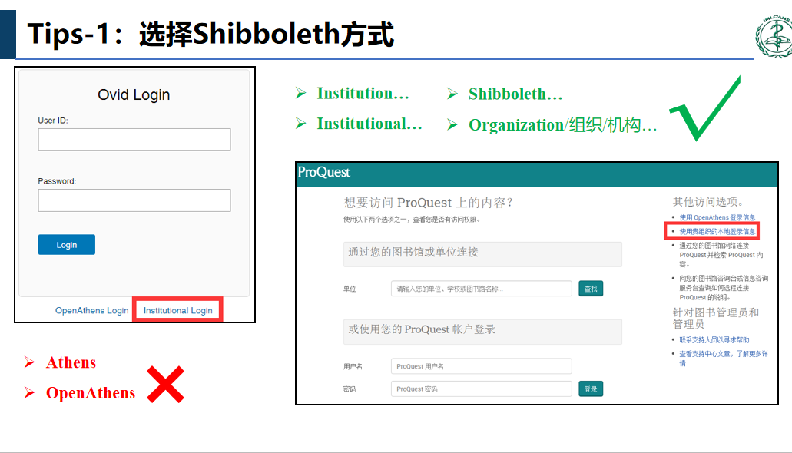
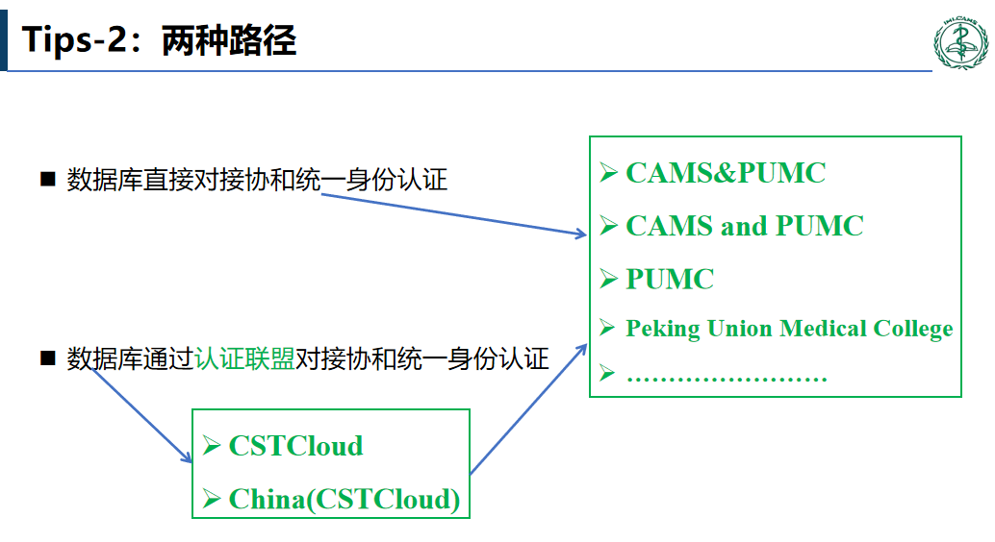

协和统一身份认证账号密码：
zhouqiin@pumc.edu.cn
testcnki

关于校园VPN
1.院校VPN, 网址 webvpn.cams.cn
2.登录进入VPN后，点击进入第一个栏目医科院图书馆
注意进入“人民卫生出版社临床知识库(网络版) ”数据库后，点击页面上方IP登录，数据库会提示“北京协和医学院试用”。然后再看是否可以下载全文。

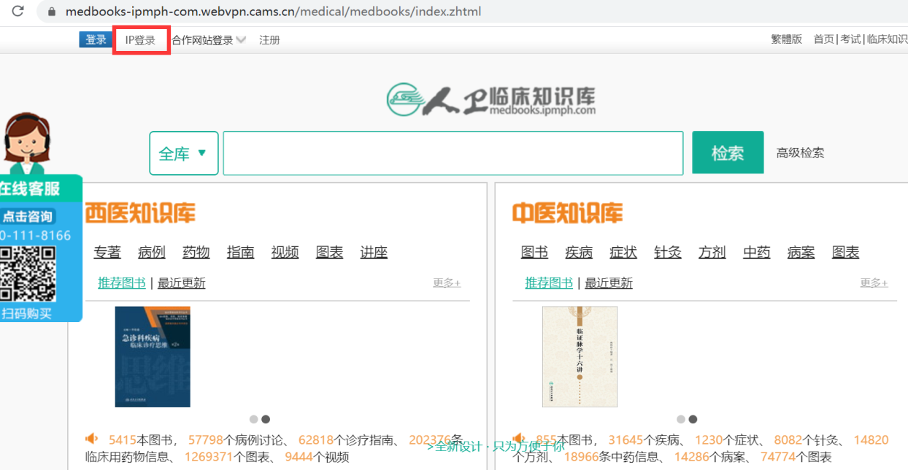

VPN登录账号密码：
J2018100015
018000

